关系图
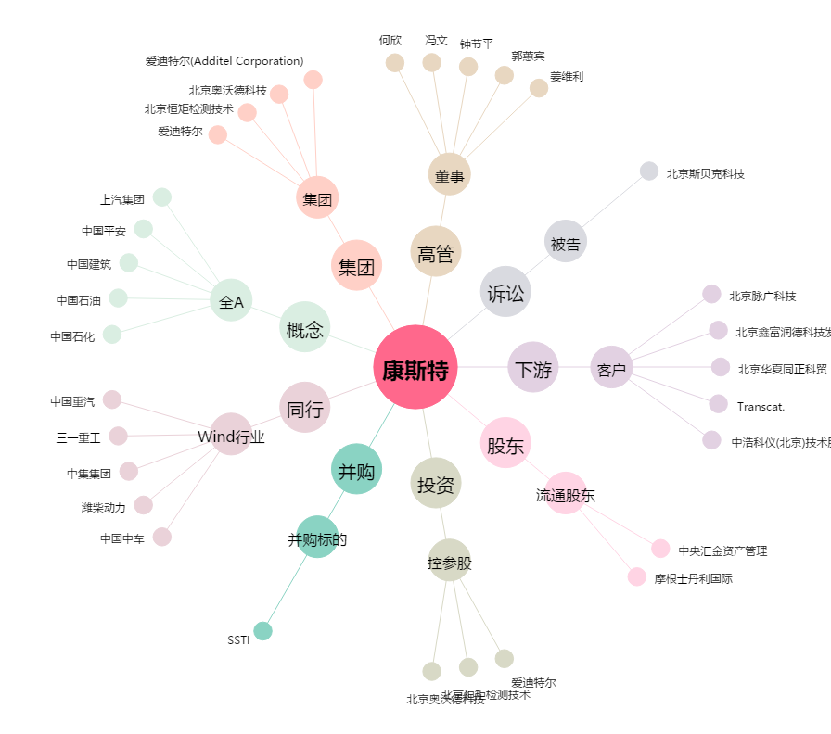
康斯特[300445.SZ] - 关系概览图

